상품제안서
무봉제 손등 쿨토시 | 상품코드: S36673

 |  |  |  |  |  |  | 02-713-8555 | www.synergygift.co.kr
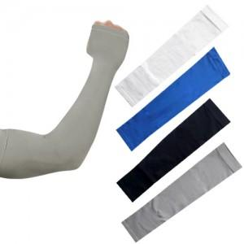

【상세/제작정보】 | <p><span style="font-size: 14pt;">※ 기본수량 미만 발주 진행시 별도 문의 바랍니다.</span></p><p><span style="font-size: 14pt;">※ 운임비 별도 발생 됩니다.</span></p>

【인쇄/포장옵션】 | 실크, 풀칼라 / 지퍼백

【공급단가】 | 수량 | 300~ | 1,000~ | 3,000~ | 10,000~ | 50,000~
*VAT별도 | 화이트 | 1,270원 | 1,240원 | 1,180원 | 1,140원 | 1,090원
 | 블루 | 1,270원 | 1,240원 | 1,180원 | 1,140원 | 1,090원
 | 그레이 | 1,270원 | 1,240원 | 1,180원 | 1,140원 | 1,090원
 | 블랙 | 1,270원 | 1,240원 | 1,180원 | 1,140원 | 1,090원

【상품 URL】 | https://www.synergygift.co.kr:443/src/goods_detail.php?gdno=36673

